Feuil1
 |  | Obstacles à l'Ecoulement (ROE/BDOE) |  |  |  | Obstacles à l'Ecoulement (ROE/BDOE)

Informations générales |  |  |  | Logistique |  |  |  | Compétences
 |  |  |  |  |  | variable | 1

 | Description | Le ROE permet d’avoir une information spatialisée sur les obstacles à l’écoulement des cours d’eau d’origine humaine (caractéristiques, usages, gestion). Cette information peut être complétée dans la BDOE.
 |  |  |  |  | Rôles |  |  | Outil Géobs: - Consultation: sur demande - Saisie: Information dispensée par les agents de la DR - Validation: Correspondants continuité formés
 |  |  |  |  | DN | DR | SD
 |  |  |  |  | Animation Base de données | Coordination Interprétation Formation | Animation locale Saisie Validation
 | Objectif | Collecter et animer la collecte d'informations objectives sur le nombre, la localisation et les caractéristiques des obstacles à l'écoulement sur les cours d'eau | Animation
 |  |  | Animation nationale: Karl KREUTZENBERGER Animation régionale: Cédric MONDY Correspondants départementaux: PPC: 77: Cyrille BOST 78-95: Angélique EGLOFF 91: Sébastien LANGUILLE Assistance: assistance.geobs@ofb.gouv.fr

 |  |  |  |  | Protocole |  |  | Matériel
 | Utilisation | Elaboration d’un référentiel national et un socle commun d’information. Estimer la pression ouvrage sur les cours d'eau. Suivi des politiques de restauration de la continuité écologique Calcul d’indicateurs de continuité écologique |  |  |  |  |  | - Fiche terrain - GPS - Appareil photo - Mire ou autre équipement permettant de mesurer la hauteur de chute

 | Zones de suivi
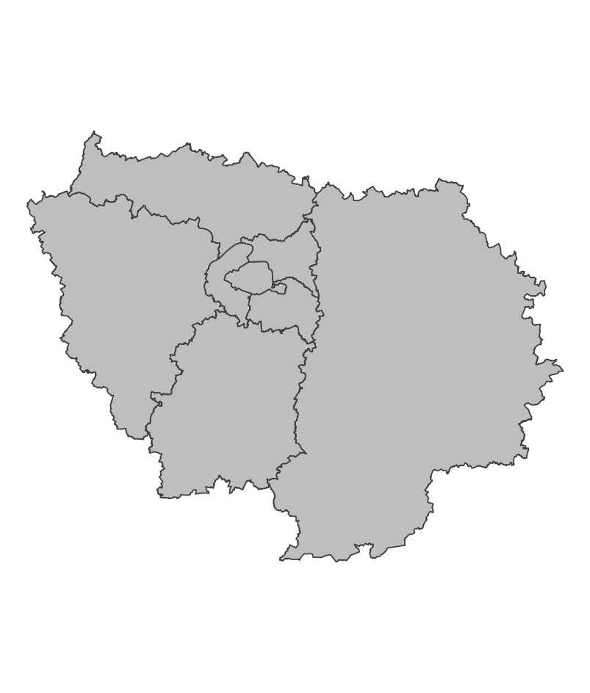

 |  |  |  |  | Saisie/Validation des données |  |  | Diffusion des données
 |  |  |  |  |  | Saisie sur GéObs (https://geobs.eaufrance.fr/) Validation obligatoire par un agent de l'OFB disposant du profil validation |  | Sandre: http://www.sandre.eaufrance.fr
 |  |  | Partenariats
 |  |  | Agence de l'eau DRIEAT Syndicats de rivière Fédérations de pêche Collectivités

 | Temporalité

 |  |  |  |  | Autres informations
 | Opportuniste ou plannifié A l'étiage pour la caractérisation des hauteurs de chute

En savoir plus |  |  |  | En savoir plus

Editée le 2025-03-19

